POSTERIORES
 |  |  | HOJA DE VIDA DE MOTOR INTERNATIONAL 3000RE |  |  |  |  | CODIGO | FR-MA-025
 |  |  |  |  |  |  |  | VERSION | 01
 |  |  | PROCESO: MANTENIMIENTO

FECHA |  |  |  |  | VIN
CLIENTE |  |  |  |  | S/N MOTOR
MODELO |  |  |  |  | HORAS
OT |  |  |  |  | KILOMETROS
CONDICION |  |  |  |  | CAUSA

MEDIDAS POSTERIORES A LA REPARACION

CULATA Y VÁLVULAS

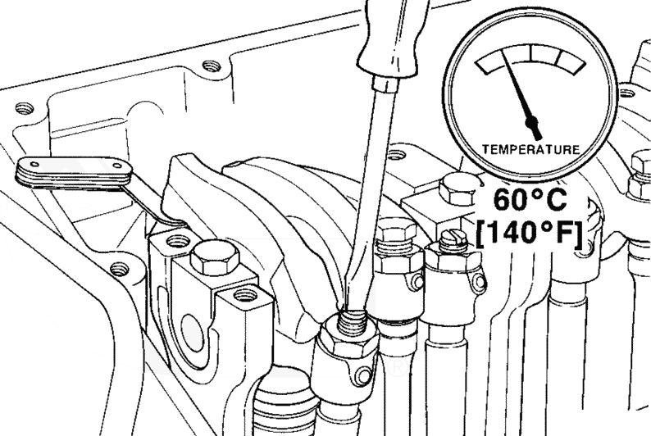
CALIBRACION DE VALVULAS
No. | ADMISION |  | No. | ESCAPE
1 |  |  | 1
2 |  |  | 2
3 |  |  | 3
4 |  |  | 4
5 |  |  | 5
6 |  |  | 6
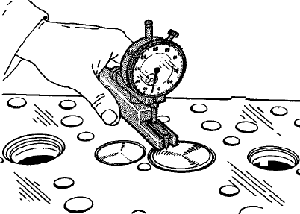
RECESO DE VALVULAS
No. | ADMISION |  | No. | ESCAPE
1 |  |  | 1
2 |  |  | 2
3 |  |  | 3
4 |  |  | 4
5 |  |  | 5
6 |  |  | 6
PLANITUD DE CULATA
PUNTO No. 1 |  | PUNTO No. 2 |  | PUNTO No. 3

PUNTO No. 4 |  | PUNTO No. 5 |  | PUNTO No. 6

ESPESOR DE CULATA
PUNTO No. 1 |  | PUNTO No. 2 |  | PUNTO No. 3

PUNTO No. 4 |  | PUNTO No. 5 |  | PUNTO No. 6

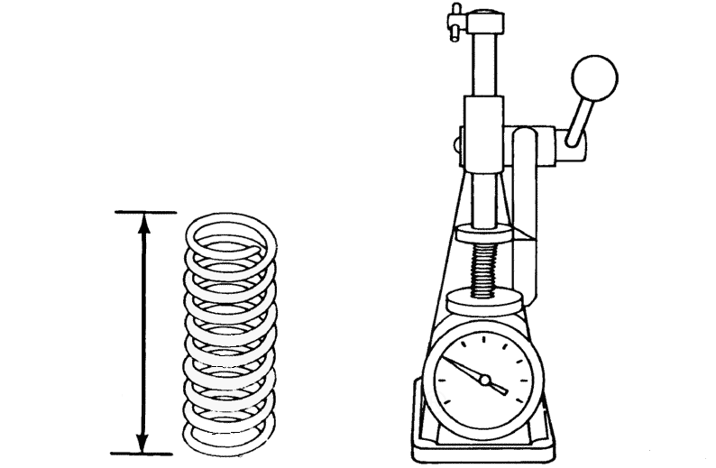
LONGITUD DEL RESORTE DE VÁLVULA DE ADMISIÓN
No. | LIBRE | No. | VALVULA CERRADA | No. | VALVULA ABIERTA
1 |  | 1 |  | 1
2 |  | 2 |  | 2
3 |  | 3 |  | 3
4 |  | 4 |  | 4
5 |  | 5 |  | 5
6 |  | 6 |  | 6

LONGITUD DEL RESORTE DE VÁLVULA DE ESCAPE
No. | LIBRE | No. | VALVULA CERRADA | No. | VALVULA ABIERTA
1 |  | 1 |  | 1
2 |  | 2 |  | 2
3 |  | 3 |  | 3
4 |  | 4 |  | 4
5 |  | 5 |  | 5
6 |  | 6 |  | 6

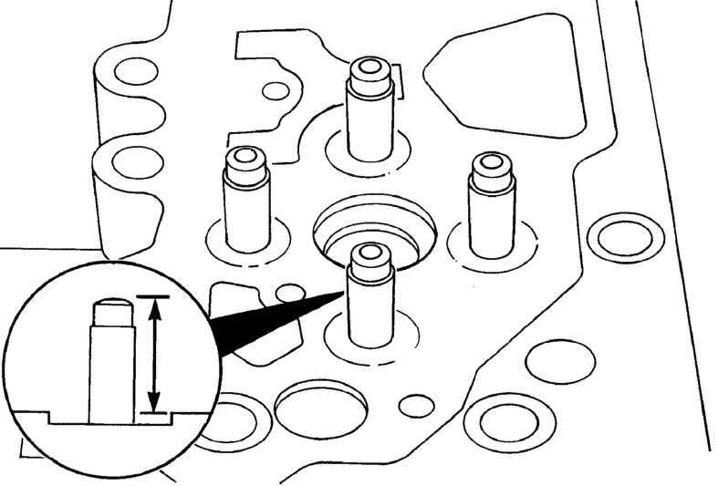
ALTURA DE GUÍAS DE VÁLVULAS
No. | ADMISION |  | No. | ESCAPE
1 |  |  | 1
2 |  |  | 2
3 |  |  | 3
4 |  |  | 4
5 |  |  | 5
6 |  |  | 6

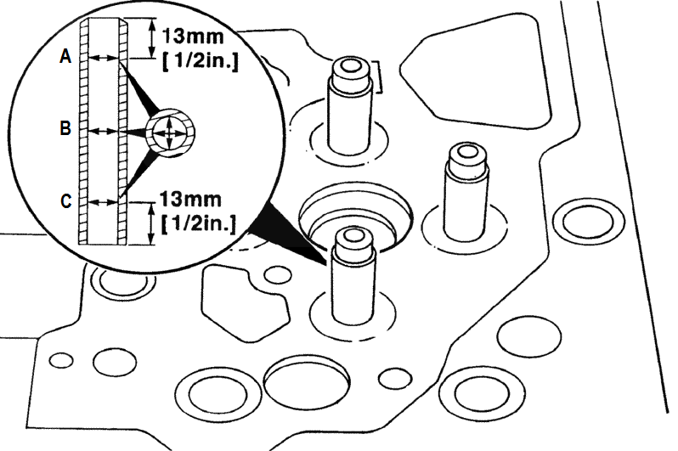
DIÁMETRO INTERIOR DE GUÍAS DE VÁLVULAS ADMISIÓN
No. | A | B | C | PROMEDIO
1
2
3
4
5
6

DIÁMETRO INTERIOR DE GUÍAS DE VÁLVULAS ESCAPE
No. | A | B | C | PROMEDIO
1
2
3
4
5
6

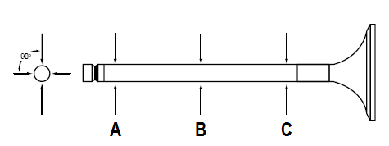
DIÁMETRO EXTERIOR DE VASTAGO DE VÁLVULAS ADMISIÓN
No. | A | B | C | PROMEDIO
1
2
3
4
5
6

DIÁMETRO EXTERIOR DE VASTAGO DE VÁLVULAS ESCAPE
No. | A | B | C | PROMEDIO
1
2
3
4
5
6

TOLERANCIA ENTRE DIÁMETRO EXT. DE VASTAGO DE VÁLVULA Y DIÁMETRO INT. DE LA GUÍA
ADMISION | No. | A | B | C | ESCAPE | No. | A | B | C
 | 1 |  |  |  |  | 1
 | 2 |  |  |  |  | 2
 | 3 |  |  |  |  | 3
 | 4 |  |  |  |  | 4
 | 5 |  |  |  |  | 5
 | 6 |  |  |  |  | 6


DIÁMETRO EXTERIOR DE EJE DE BALANCINES (ADMISIÓN)
1 | 2 | 3 | 4 | 5 | 6

DIÁMETRO INTERIOR DE BALANCINES DE ADMISIÓN
1 | 2 | 3 | 4 | 5 | 6

TOLERANCIA

DIÁMETRO EXTERIOR DE EJE DE BALANCINES (ESCAPE)
1 | 2 | 3 | 4 | 5 | 6

DIÁMETRO INTERIOR DE BALANCINES DE ESCAPE
1 | 2 | 3 | 4 | 5 | 6

TOLERANCIA

LONGITUD DEL RESORTE DE EJE DE BALANCINES
No. | LIBRE |  | No. | DE PRUEBA
1 |  |  | 1
2 |  |  | 2
3 |  |  | 3
4 |  |  | 4
5 |  |  | 5
6 |  |  | 6

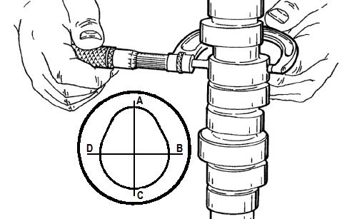
MEDIDAS LOBULO DE LEVA DE ADMISIÓN
No. | AC | BD | AC - BD | OBSERVACIONES
1
2
3
4
5
6

MEDIDAS LOBULO DE LEVA DE ESCAPE
No. | AC | BD | AC - BD | OBSERVACIONES
1
2
3
4
5
6

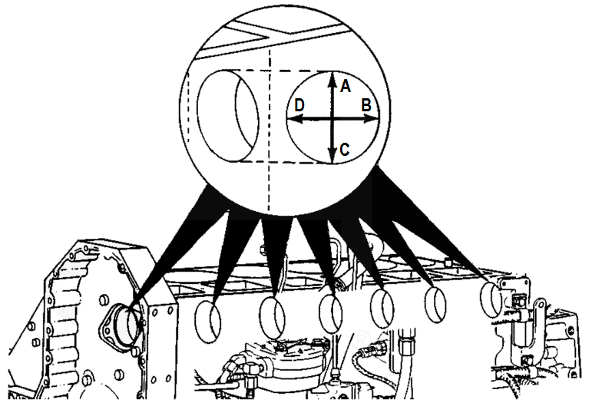
MEDIDAS BUJES DE ARBOL DE LEVAS
No. | AC | BD | PROMEDIO | Φ MUÑÓN | TOLERANCIA
1
2
3
4
5
6
7

MEDIDAS DE AJUSTES Y TOLERANCIAS
JUEGO AXIAL DEL ÁRBOL DE LEVAS
JUEGO ENGRANE DEL CIGÜEÑAL Y ENGRANE INTERMENDIO INFERIOR
JUEGO ENGRANE DEL ÁRBOL DE LE VAS Y ENGRANE INTERMEDIO INFERIOR
JUEGO ENGRANE BOMBA DE INYECCIÓN Y ENGRANE INTERMEDIO SUPERIOR
JUEGO ENGRANE INTERMEDIO INFERIOR Y ENGRANE INTERMEDIO SUPERIOR

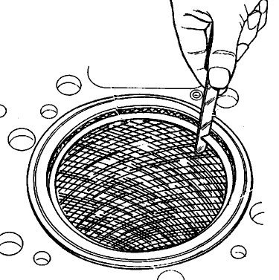
HOLGURA DE ANILLOS
No. | COMPRESIÓN | INTERMEDIO | LUBRICACIÓN | OBSERVACIONES
1
2
3
4
5
6

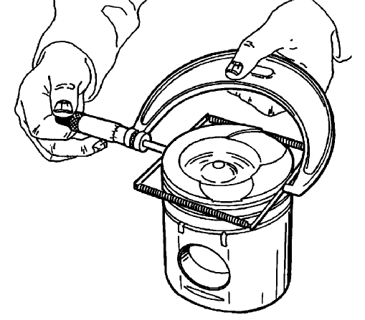
DIAMETRO EXTERIOR DE ALOJAMIENTO DE ANILLOS
No. | COMPRESIÓN |  | INTERMEDIO |  | NOTA: APLICA UNICAMENTE PARA ANILLOS TRAPEZOIDALES
1
2
3
4
5
6

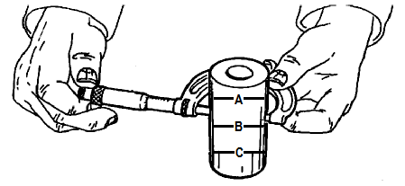
DIAMETRO EXTERNO DEL BULÓN
No. | A | B | C | OBSERVACIONES
1
2
3
4
5
6

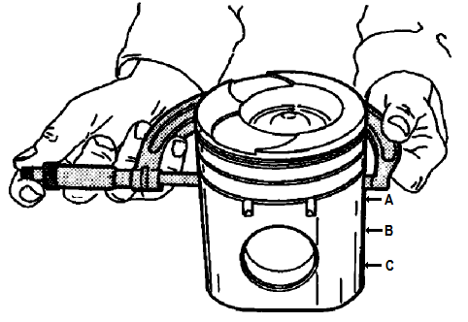
DIAMETRO EXTERNO FALDA DEL PISTÓN
No. | A | B | C | OBSERVACIONES
1
2
3
4
5
6

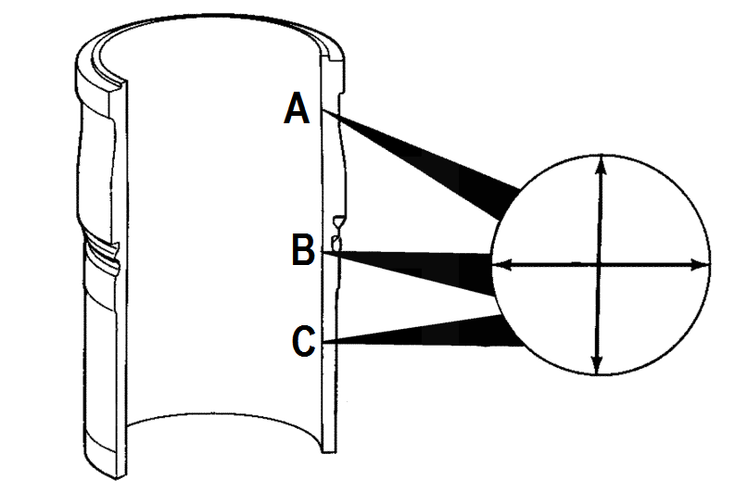
DIAMETRO INTERNO DE LA CAMISA
No. | A | B | C | OBSERVACIONES
1
2
3
4
5
6

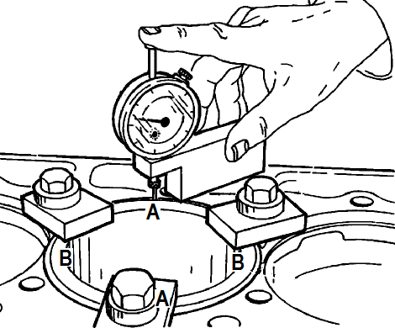
ALTURA DE LA CAMISA
No. |  | A -A |  | B - B
1
2
3
4
5
6

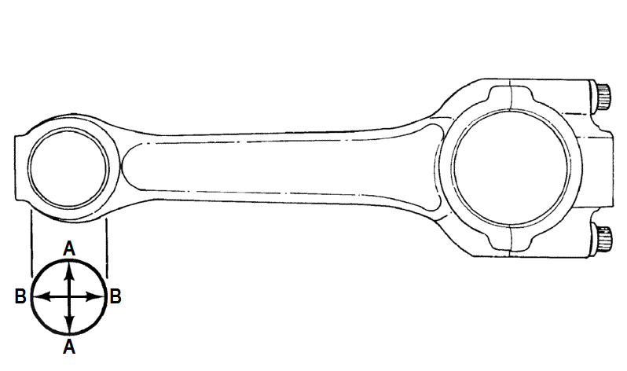
DIAMETRO DE BUJE DE BIELA
No. |  | A - A |  | B - B
1
2
3
4
5
6

MEDIDAS GENERALES DE BIELA
CLARO DE LUBRICACIÓN | No. | Ø BUJE | Ø BULÓN | VALOR | BIELA | No. | JUEGO LATERAL | PANDEO | TORCEDURA
 | 1 |  |  |  |  | 1
 | 2 |  |  |  |  | 2
 | 3 |  |  |  |  | 3
 | 4 |  |  |  |  | 4
 | 5 |  |  |  |  | 5
 | 6 |  |  |  |  | 6

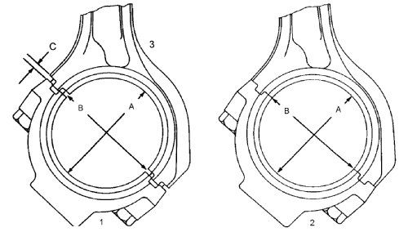
MEDIDAS DE BIELA EN EL CIGUENAL
No. |  | Ø SIN CASQUETE |  | Ø CON CASQUETE
1
2
3
4
5
6

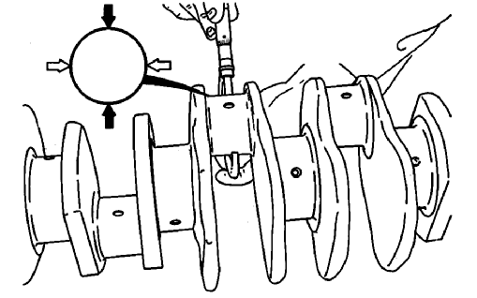
MEDIDAS DE BIELA EN EL CIGUENAL
No. |  | Ø MUNÓN |  | CLARO DE LUBRICACIÓN
1
2
3
4
5
6

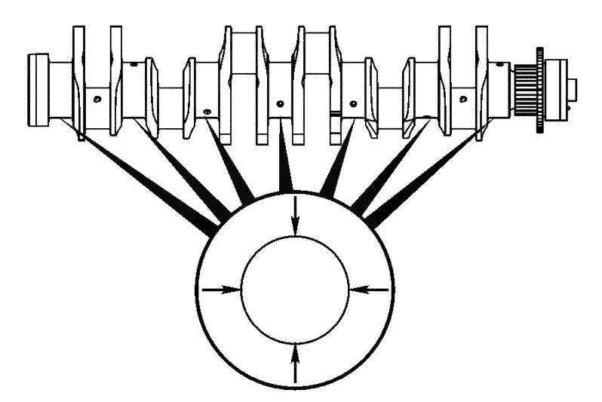
MEDIDAS DE LA BANCADA EN EL CIGUENAL
No. |  | Ø SIN CASQUETE |  | Ø CON CASQUETE
1
2
3
4
5
6
7

MEDIDAS DE LA BANCADA EN EL CIGUENAL
No. |  | Ø MUNÓN |  | CLARO DE LUBRICACIÓN
1
2
3
4
5
6
7

JUEGO AXIAL DEL CIGUENAL

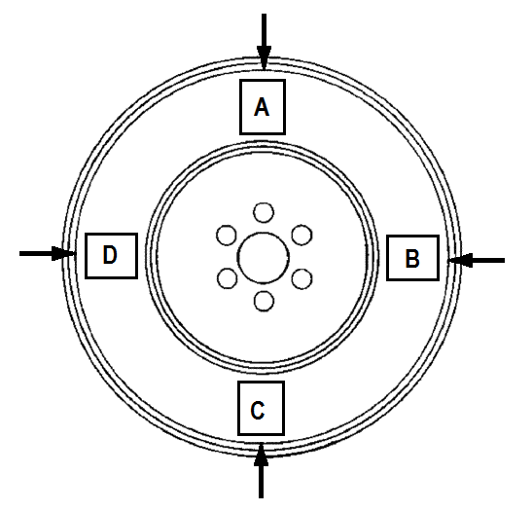
DIAMETRO DE BUJE DE BIELA
No. |  | A |  | B
1
No. |  | C |  | D
1
OBSERVACIONES

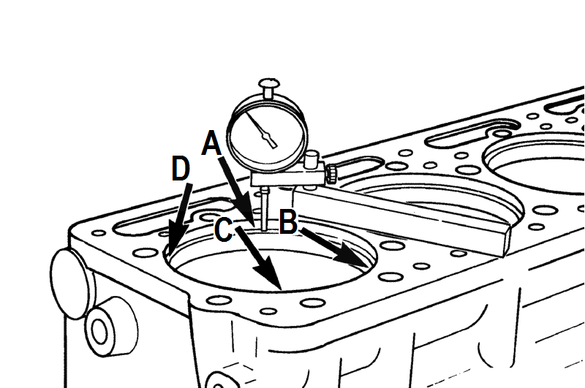
PROFUNDIDAD DE ALOJAMIENTO DE CAMISA EN EL BLOQUE
No. |  | A | B | C | D
1
2
3
4
5
6

MEDIDAS DE AJUSTES Y TOLERANCIAS
ESPESOR DE VOLANTE
PLANITUD ENTRE ROTORES Y CARCASA DE LA BOMBA DE ACEITE
JUEGO ENTRE ROTOR EXTERIOR Y CARCASA DE LA BOMBA DE ACEITE
HOLGURA ENTRE CARCASA E IMPELLER DE LA BOMBA DE AGUA
JUEGO LONGITUDINAL DE LA BOMBA DE AGUA
TEMPERATURA DE APERTURA DEL TERMOSTATO DE AGUA
LONGITUD DE APERTURA TOTAL DEL TERMOSTATO DE AGUA

FUNCIONAMIENTO PANEL DE INSTRUMENTOS (B=BUENO, M=MALO)
RELOJ TEMPERATURA REFRIGERANTE |  |  |  | B M | INDICADOR ALTA TEMPERATURA REFRIGERANTE |  |  |  | B M
RELOJ PRESIÓN DE ACEITE |  |  |  | B M | INDICADOR BAJA PRESIÓN DE ACEITE |  |  |  | B M
RELOJ NIVEL DE COMBUSTIBLE |  |  |  | B M | INDICADOR SONORO BAJO NIVEL REFRIGERANTE |  |  |  | B M

TECNICO |  |  |  |  | SEDE

